LKD总览
硬件层 | 操作系统内核层

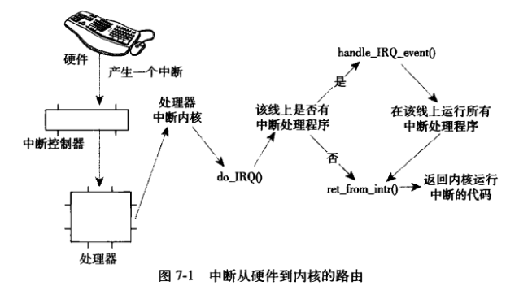
键盘
physical memory
kernel
任务队列
内核代码
系统定时器
键盘
task_struct
进程家族树

中断信号
task_struct

task_struct

task_struct
-parent
-child

task_struct

IRQ0
IRQ4
...
中断控制器

1.异常：CPU处理过程中异常，也会引发中断
2.软中断：程序主动触发中断，比如系统调用（IRQ128）
CPU
IRQ号保存寄存器
任务队列
task_struct
-mm
task_struct
EAX
EBX
ECX
EDX
ESI
EDI
task_struct
-mm
-fs
-file

中断入口地址寄存器
地址总线
队列...
MMU
CS代码段寄存器

DS数据段寄存器
SS堆栈段寄存器
进程描述符（子线程）
进程描述符（主线程）
ES附加段寄存器

逻辑地址
虚拟进程空间4G
mm直接指向父线程，达到内存共享
mm中的start_stack已经无效，栈指针用mm->thread->sp存储
数据总线
内存描述符队列
内核空间1G

mm_struct
mm_struct
mm_struct
mm_struct

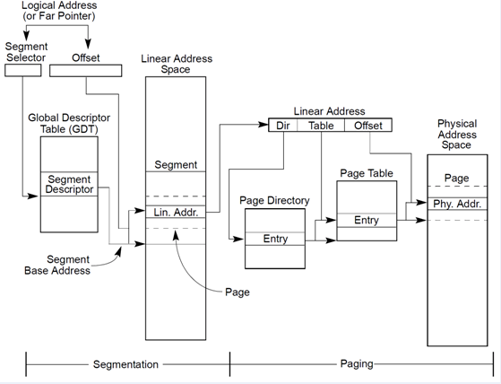
MMU内存管理单元-段页式寻址
-逻辑地址：某可执行代码的偏移地址
-线性地址：段寄存器+偏移地址后计算得出
-物理地址：根据页目录地址+线性地址进行映射查找计算得出物理地址
init进程mm

内核内存
内核slib
-kmalloc 物理内存连续
-kfree
-vmalloc 物理内存不一定连续
-vfree

内核内存
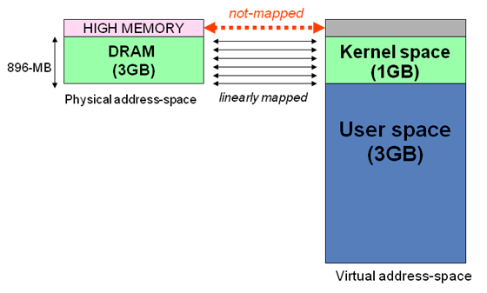
内核区1024M地址映射
-ZONE-DMA 内存开始的16M连续直接映射
-ZONE-NORMAL 连续直接映射16-896M
-ZONE-HIGHMEM 高端内存映射896-1024M（非连续映射1G以上的物理内存区）

所有进程空间一样

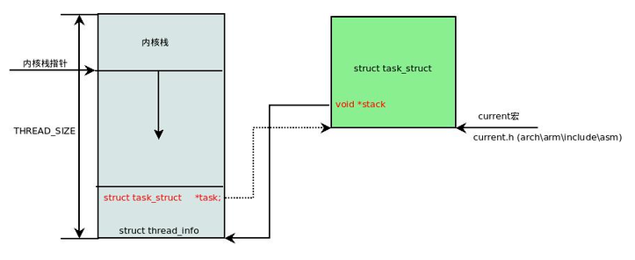
内核栈1
内核栈1

内核栈2

内核栈3
vma
vma
vma
vma
vma
内核栈4
内存区域-链表-红黑树

vma strcut
vma strcut
vma strcut
vma strcut
vma strcut

linux三级页表寻址

中断处理程序（doIRQ）
-调用handle_irq_event,其中遍历对应irq中断程序表，进行调用
物理页面结构
物理页面结构
物理页面结构
物理页面结构
物理页面结构
PTE页表
PTE_t页表项
PTE_t页表项
vm_are_struct
vma
vma
vma
vma
用户空间线程栈
用户空间线程栈
内存映射文件
libc库
入口地址直接设置到对应寄存器中，发生中断时，CPU直接从这个位置开始执行。根据不同中断号，调用不同入口（驱动的上半部）

PMD页中间目录
PMD_t
PMD_t
IRQ0处理程序

虚拟地址0x12345678
分段后进行页表寻址
比如12为PGD索引，23为PMD索引...
IRQ1处理程序

PTE页表
PTE_t页表项
PTE_t页表项
PGD页全局目录
PGD_t
PGD_t
PGD_t
中断处理程序下半部

1.软中断
2.TaskLet
3.工作队列（进程上下文，可睡眠）

mm_struct:task_struct中的内存相关mm
-mmmap
-mm_rb
-pdg页面目录地址（对应CPU-CR3寄存器）
此项目包含用户空间页面目录和内核空间目录，但内核空间目录所有不同task_struct都是一样的
-SS段地址相关信息（对应CPU-SS寄存器）
-CS段地址相关信息（对应CPU-CS寄存器）
-DS段地址相关信息（对应CPU-DS寄存器）
-Heap段地址相关信息（对应CPU-Heap相关寄存器）
-mmap段地址相关信息（对应CPU-mmap相关寄存器）
-start_stack(线程栈指针)
中断栈（每个CPU一个）
PMD页中间目录
PMD_t
PMD_t
PTE页表
PTE_t页表项
PTE_t页表项
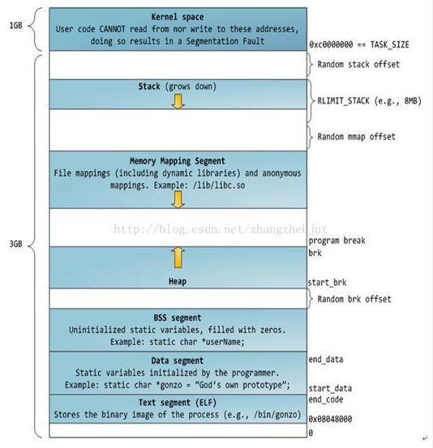
32位寻址 task地址空间简图
物理页4k

PTE页表
PTE_t页表项
PTE_t页表项
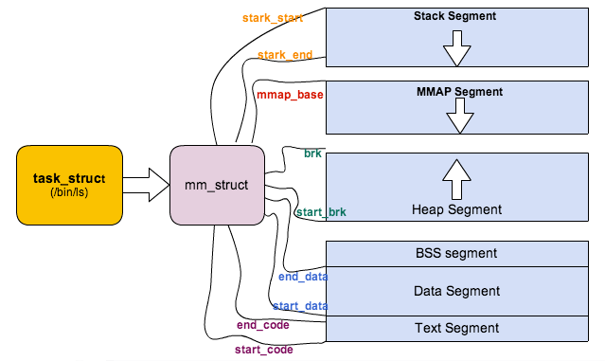
task_struct中的内存相关简图

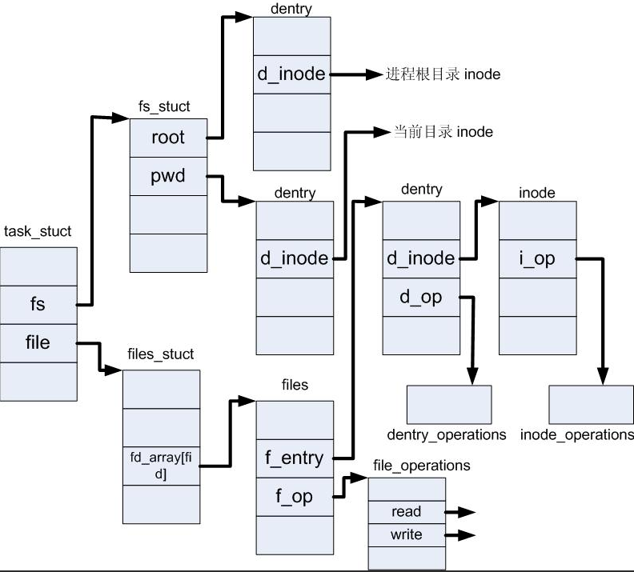
task_struct中的file相关简图

页

缓存物理块
缓存物理块

page_cache 页高速缓存（虚拟文件系统概念）
-可动态调整大小，利用空闲内存，cache物理块，物理块可以不连续
-不同进程的VMA与address_space可以多对一
-读缓存，命中
-写缓存，脏页
-缓存回收算法：LRU算法（最近最少使用），双链LRU算法

页

VFS子系统（虚拟文件系统）
页

缓冲区
block块（一般有8个扇区）单次读写最小单位
缓冲区
块被调入内存时，存放在缓冲区中，每个缓冲区与一个块对应，缓冲区头记录缓冲区与块的映射关系

block块
bio struct
buffer_head 缓冲区头
block块
缓冲区片段1
block块
bio表示io操作，以页为单位，可以同时操作多个页
缓冲区片段2
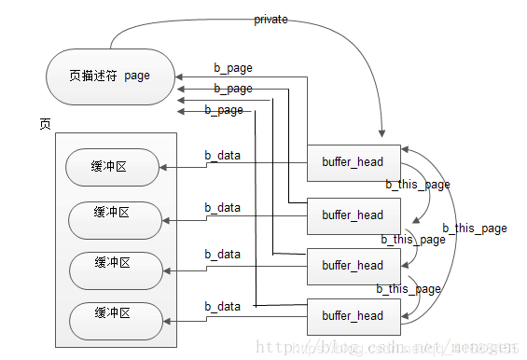
缓冲区头-缓冲区-页关系简图
硬盘（块设备：随机寻址）
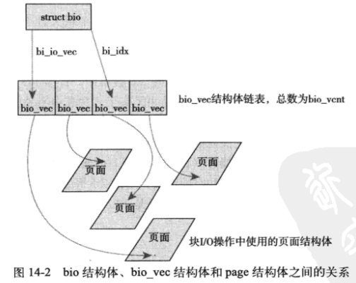
bio结构体简介
数据区
页

Sector扇区512字节
Sector扇区512字节
Sector扇区512字节
Sector扇区512字节
Sector扇区512字节
Sector扇区512字节
Sector扇区512字节
Sector扇区512字节（基本寻址单元）

super_block 超级块对象

缓冲区片段3
目录文件内容：
dirent目录项列表
dirent1（文件名1，inode号1）
dirent2（文件名2，inode号2）
...

索引节点对象（inode）
-记录文件字节数
-文件rwx权限
-各种访问时间
-链接数，即有多少文件名指向这个inode
-block号数组，标识数据在磁盘位置
索引节点区
inode
inode
inode
inode

Sector扇区512字节
Sector扇区512字节
Sector扇区512字节
Sector扇区512字节

内存中的叫inode，dentry，不同介质中的节点组织需要抽象成内存对象，高层才不需要关系底层实现，这就是VFS精髓，面向对象
request
request
request
request
-bio...
request_queue块设备驱动中的请求队列（来自上层文件系统的IO请求）
超级块
硬盘介质相关inode.dentry区

一个请求包含一个或多个bio，表示连续的磁盘块
硬连接：不同名的文件名指向同一个inode

dentry
dentry
dentry
dentry
dentry
dentry
dentry
dentry
I/O调度程序
-linux电梯算法
-最终期限I/O调度程序
-预测I/O调度程序
-完全公正的I/O排队调度程序
-空操作I/O调度程序

目录项对象（dentry/dirent）
-记录文件层次关系
-目录名
-指向inode
-dcount引用

送入磁盘

file文件对象（进程打开的文件）

进程栈（主线程栈）
线程栈
线程栈
线程栈
进程栈（主线程栈）
线程栈
用户空间3G

U盘（块设备：随机寻址）

sysfs：
典型的特殊文件，它存储的信息都是由系统动态的生成的（运行时生成inode，dentry），它动态的包含了整个机器的硬件资源情况从sysfs读写就相当于向kobject层次结构提取数据。kObject映射目录项，属性映射文件

